English
CAMERA Boards | Picture | Features | ESP32 | RAM | Flash | Input Voltage | Interface Connectors | ImageSensor CMOS | Lens type | Max Image Size | Frame rate | Battery | Operating Temperature | Size | Package Include | Additional Hardware (Option) | Naming rules
ESP32CAM | 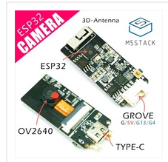 | · Programming Support - ESP-IDF - Arduino | 240MHz dual core, 600 DMIPS, 520KB SRAM, Wi-Fi, dual mode Bluetooth | 520KB | 4MB | 5VDC | I2C+I/O +UART | OV2640 | Normal type (Field of View: 65 Degree) | 800 * 600 JPEG | 10fps (800 * 600 JPEG) | External | 0 to 40 ℃ | 20.5 × 46.5 × 11.5mm | ·1x ESP32CAM | MPU6050, Microphone, BME280 Sensor | ESP32CAM_*_#_... (If configured with MPU6050, will be named ESP32CAM_6050.) (If also configured with microphone, will be named ESP32CAM_6050_MIC.)
M5Camera | 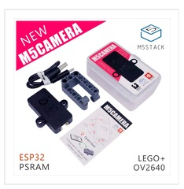 | · Programming Support - ESP-IDF - Arduino · LEGO Compatible | 240MHz dual core, 600 DMIPS, 520KB SRAM, Wi-Fi, dual mode Bluetooth | 520KB + 4MB PSRAM | 4MB | 5VDC | I2C+I/O +UART | OV2640 | Normal type (Field of View: 65 Degree) | 1600 * 1200 JPEG | 10fps (800 * 600 JPEG) | External | 0 to 40 ℃ | 40 × 49 × 13mm | · 1x M5Camera · 1x LEGO Accessories · Type-C USB Cable · User Manual | MPU6050, Microphone, BME280 Sensor | M5Camera_*_#_... (If configured with MPU6050, will be named M5Camera_6050.) (If also configured with microphone, will be named M5Camera_6050_MIC.)
M5CameraX | 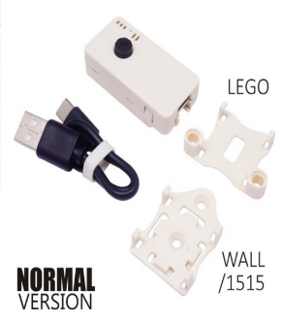 | · Programming Support - ESP-IDF - Arduino · LEGO Compatible | 240MHz dual core, 600 DMIPS, 520KB SRAM, Wi-Fi, dual mode Bluetooth | 520KB + 4MB PSRAM | 4MB | 5VDC | I2C+I/O +UART | OV2640 | Normal type (Field of View: 65 Degree) | 1600 * 1200 JPEG | 10fps (800 * 600 JPEG) | Inside the casing (Option) (80mAh) | 0 to 40 ℃ | 23.5 × 48 × 13mm | ·1x M5Camera · 1x LEGO Adapter · 1x Wall/1515 · 1x Type-C USB Cable | MPU6050, Microphone, BME280 Sensor, Battery | M5CameraX_*_#_... (If configured with MPU6050, will be named M5CameraX_6050.) (If also configured with microphone, will be named M5CameraX_6050_MIC.) (If also configured with battery, will be named M5CameraX_6050_MIC_BAT.)
M5CameraF | 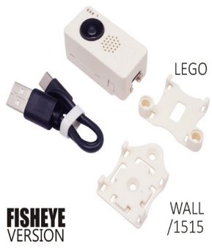 | · Programming Support - ESP-IDF - Arduino · LEGO Compatible | 240MHz dual core, 600 DMIPS, 520KB SRAM, Wi-Fi, dual mode Bluetooth | 520KB + 4MB PSRAM | 4MB | 5VDC | I2C+I/O +UART | OV2640 | Fish Eye (Field of View: 160 Degree) | 1600 * 1200 JPEG | 10fps (800 * 600 JPEG) | Inside the casing (Option) (80mAh) | 0 to 40 ℃ | 23.5 × 48 × 23.5mm | · 1x M5Camera · 1x LEGO Adapter · 1x Wall/1515 · 1x Type-C USB Cable | MPU6050, Microphone, BME280 Sensor, Battery | M5CameraF_*_#_... (If configured with MPU6050, will be named M5CameraF_6050.) (If also configured with microphone, will be named M5CameraF_6050_MIC.) (If also configured with battery, will be named M5CameraX_6050_MIC_BAT.)

